Backlog
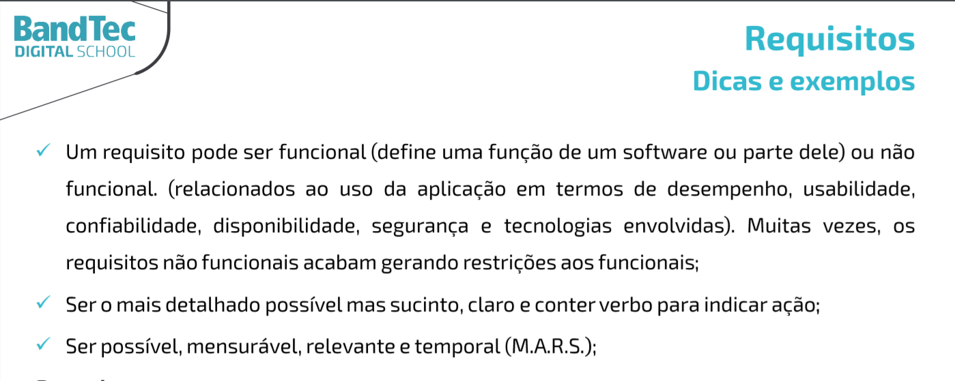
Projeto - Harbor Solutions
Backlog

1 | Pesquisa & Inovação | Requisito | Classificação | Nivel de Importância
 | 1 | Projeto Atualizado no GitHub / Documentação do Projeto Atualizada | RNF
 | 2 | Planilha de Riscos do Projeto | RNF
2 | Website
 | 3 | Página Home | RNF
 | 4 | Simulador Financeiro
 | 5 | Pagina de contato
 | 6 | Pagina quem somos nós
 | 7 | Missão/ Valores/ Visão
 | 8 | Pagina decadastro cliente e login
 | 9 | dashboard
3 | Banco de Dados
 | 10 | Tabelas criadas no MySQL - Protótipo
 | 11 | Modelagem Lógica do Banco de Dados
 | 12 | Execução de Script de Consulta de Dados
4 | Arquitetura Computacional
 | 13 | Teste integrado (Simulador Arduino + DB API local)
 | 14 | Diagrama de Arquitetura local (Arduino)
 | 15 | Especificação do Analytics
5 | Algoritmos
 | 16 | Site estático instuicional local
 | 17 | Site estático dashboard (Google Charts) local
 | 18 | Site estático cadastro e login local

